国内加速源
卸载旧版本
sudo yum remove docker \ docker-client \ docker-client-latest \ docker-common \ docker-latest \ docker-latest-logrotate \ docker-logrotate \ docker-selinux \ docker-engine-selinux \ docker-engine

安装必要系统工具

sudo yum install -y yum-utils device-mapper-persistent-data lvm2

添加阿里docker-stable软件源信息
sudo yum-config-manager --add-repo http://mirrors.aliyun.com/docker-ce/linux/centos/docker-ce.repo

更新yum缓存
sudo yum makecache fast

安装Docker-ce
sudo yum -y install docker-ce

启动Docker服务

sudo yum install -y docker
sudo service docker start

修改源文件
vim /etc/docker/daemon.json
{ "registry-mirrors": ["http://hub-mirror.c.163.com"] }
{ "registry-mirrors": ["https://hccwwfjl.mirror.aliyuncs.com"] }

重启
systemctl restart docker.service

构建镜像
手动构建
docker commit -m "Desc" Container_id [REPOSITORY[:TAG]]
例： | docker commit -m "my testing nginx" sadadsas12 mynginx:v1

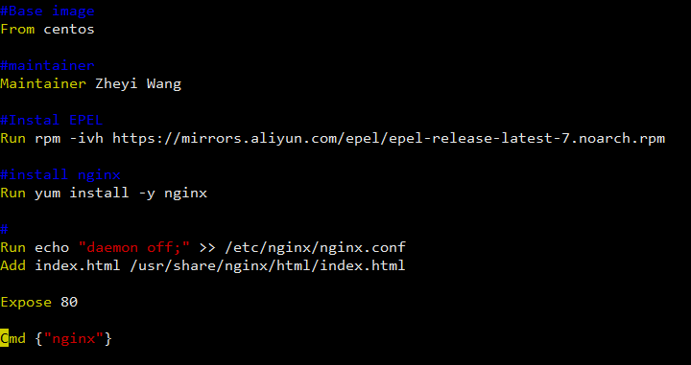
Dockerfile构建
预备dockerfile文件
vim Dockerfile |  | 注意：D必须大写

Dockerfile语法

FROM | 这个景象是基于哪个基础镜像 |  | 第一行必须是From
MAINTAINER | 支出维护者信息
RUN | 操作命令
ADD | Copy文件，自动解压
WORKDIR | 设置当前工作目录
VOLUME | 设置挂载主机目录
EXPOSE | 制定对外的端口
CMD | 容器启动后的命令

构建镜像

service docker start

docker build [OPTIONS] PATH | URL | -
例：docker build -t myniginx:v1 .

superviosr
安装
yum install supervisor

修改配置文件
vim /etc/supervisord.conf
nodaemon=true

vim /etc/supervisord.d/sshd.ini

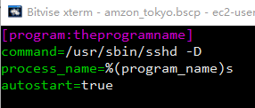

启动
/usr/bin/supervisord -c /etc/supervisord.conf | Error: Another program is already listening on a port that one of our HTTP servers is configured to use. Shut this program down first before starting supervisord.

查看是否启动
supervisorctl status

